Rekap Hotel - Master Admin
Setelah approve muncul error
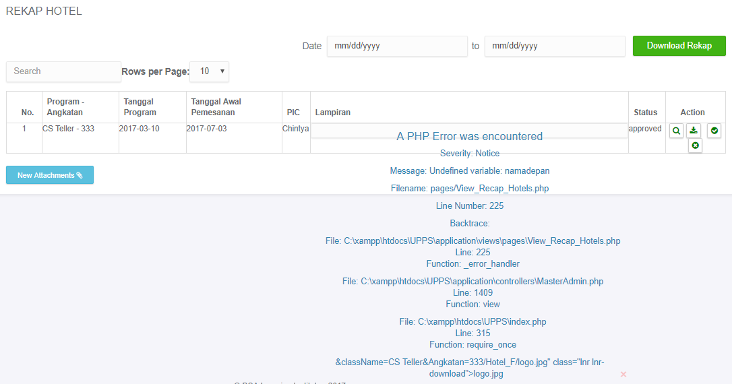

Kolom PIC Kosong

Sheet1
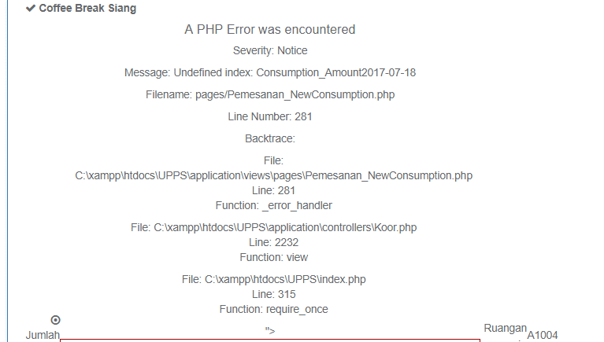
Tambah Konsumsi

Error

